ЗМІСТ
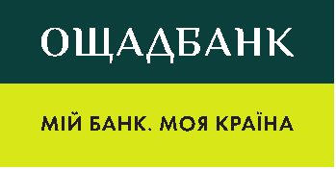 Акціонерне товариство «Державний ощадний банк України»

ТАРИФИ за обслуговування поточних рахунків з використанням платіжних карток
Редакція діє з 01.10.2026 р.

Тарифи за тарифним пакетом "MORE"
Тарифи за тарифним пакетом "МІЙ РАХУНОК"
Тарифи за тарифним пакетом "МОЯ КАРТКА"
Тарифи за тарифним пакетом "Дитяча картка"
Тарифи за тарифним пакетом "Зарплатний"
Тарифи за тарифним пакетом "Мій комфорт" (лише для діючих клієнтів)

Ліцензія НБУ № 148 від 05.10.2011 р.

